价格目录

公司地址：深圳市宝安区福永街道怀德国际广场1栋A座505
仓库地址：深圳市宝安区福永福海街道福瑞路7号顺途国际物流园B栋深圳市格物供应链福永仓
查询网页：www.gowinexpress.com
产品类别 | 产品名称 | 材积比 | 价格变动说明
美国海外仓报价 | 美西大货中转 | 6000 | 不变
FBA专线-美国 | 美国海运海卡包税专线 | 6000 | 不变
 | 美国海运美中拆柜专线 | 6000 | 不变
 | 美国海运超大件卡派包税 | 6000 | 不变
 | 美国海运纽约拆柜包税专线 | 6000 | 不变
 | 美东拆柜海铁联运卡派快线 | 6000 | 不变
 | 美国海运海派包税专线 | 6000 | 不变
 | 美国FBA海卡不含税-盐田快提 | 1:300 | 不变
 | 美国空派包税 | 6000 | 不变
FBA专线-英国 | 英国海运DPD派 | 6000 | 不变
 | 英国海运卡派 | 6000 | 不变
 | 英国空派快线 | 6000 | 普货上调3/KG
 | 英国空派经济线 | 6000 | 普货上调3/KG
 | 英国空派超大件 | 6000 | 不变
 | 英国卡航、铁路 | 6000 | 不变
FBA专线-加拿大 | 加拿大海运专线 | 6000 | 不变
澳洲专线 | 澳洲海派专线 | 6000 | 不变
FBA专线-欧洲 | 欧洲空派包税 | 6000 | 不变
 | 欧洲空运超大件 | 6000 | 不变
 | 欧洲海卡包税 | 6000 | 删除非FBA海卡价格
 | 欧洲海派包税 | 6000 | 不变
 | 欧洲海派包税CBM | 6000 | 不变
 | 欧洲海运超大件 | 6000 | 不变
 | 欧洲铁路专线 | 6000 | 不变
 | 欧洲卡航专线 | 6000 | 不变

美国海运超大件卡派包税
木箱木架需要打合页
木箱木架需要打合页
打木箱木架的 夹板需要1.5CM
打木箱木架的 夹板需要1.5CM
美国海运美西拆柜-超大件卡派/6000
商卡 | 分区邮编开头 | 卡派费 | 101KG+ | 301KG+ | 500KG+ | 1000KG+ | 2000KG+ | 参考时效 | 备注 | 返回目录
美西LA/LB | 90-92开头 | 500/票 | 13 | 11 | 10.6 | 10.5 | 10.3 | 开船后25-28天（不含查验） | 1、超过50kg或最长边超150cm的货物需打木架木箱，木箱木架要求打托。托高10cm以上，200cm和400kg以内的司机协助卸货到地面，不保证百分之百能卸。 2、超大件专接商业地址/私人地址(不加钱)木箱/木架/卡板，但是收货人必须要有叉车或者卸货平台 3、超尺寸附加： 超3m，3RMB/kg，最低收费 RMB2100/票 超4m，3RMB/kg，最低收费 RMB4300/票 超5m，3RMB/kg，最低收费 RMB10800/票 | 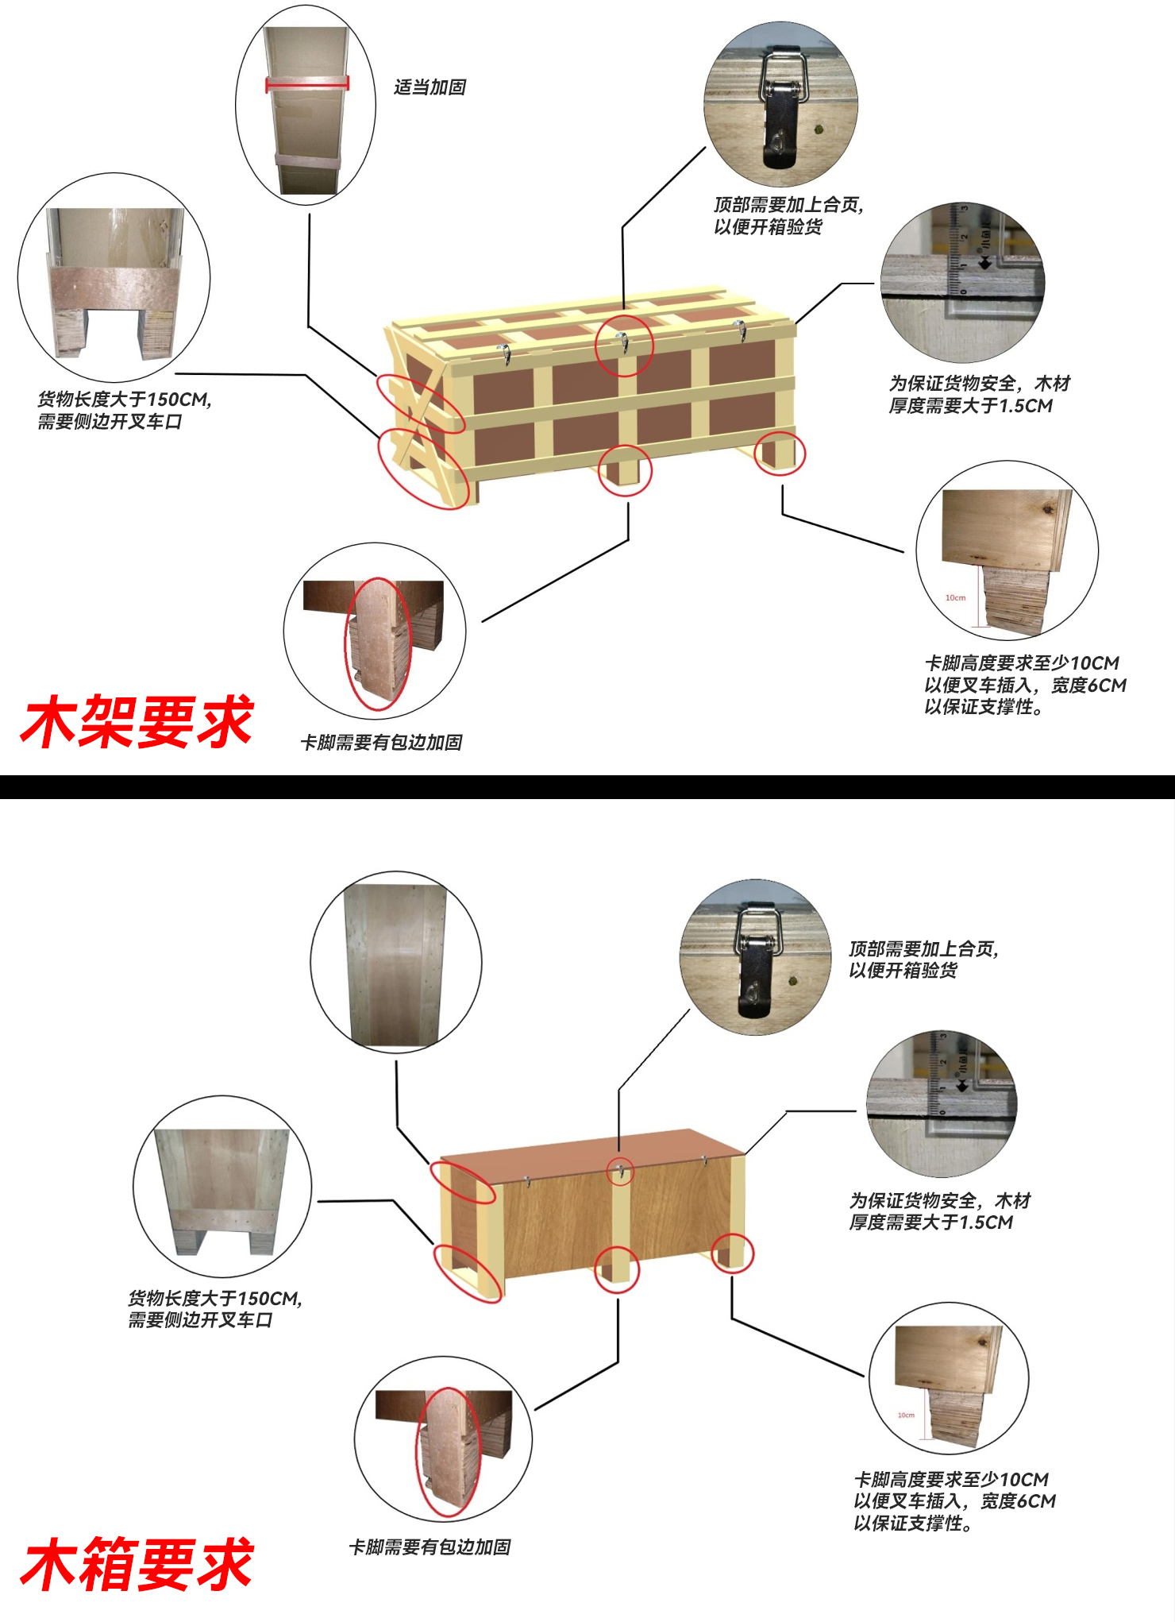
 | 93-95，850-853，890-893开头 | 500/票 | 17.3 | 13.1 | 12.6 | 12.4 | 12.2
 | 96-99开头 （不含966-969，995-999） | 500/票 | 19.1 | 17.1 | 15.7 | 15.3 | 15.1
 | 84-89开头 （不含850-853，890-893） | 500/票 | 17.1 | 15.7 | 14.7 | 14.4 | 14.3
 | 80-83开头 | 500/票 | 19.3 | 17.4 | 16.2 | 15.6 | 15.5
 | 4-7开头 | 500/票 | 19.8 | 17.2 | 16.4 | 15.9 | 15.8 | 开船后28-32天（不含查验）
 | 0-3开头 （不含006-009） | 500/票 | 21.6 | 20.2 | 18.8 | 18.3 | 18.1 | 开船后35-40天（不含查验）
偏远地址查询
美国海运美东/美中拆柜-超大件卡派/6000
商卡 | 分区 | 卡派费 | 101KG+ | 301KG+ | 500KG+ | 1000KG+ | 3000KG+ | 参考时效 | 备注
奥克兰拆柜 | 邮编 94-95 | 500/票 | 15.8 | 13.9 | 13 | 12.8 | 12.6 | （奥克兰拆柜） 开船后28-32天（不含查验） | 1、超过50kg或最长边超150cm的货物需打木架木箱，木箱木架要求打托。托高10cm以上，200cm和400kg以内的司机协助卸货到地面，不保证百分之百能卸。 尺寸单边超200cm，实重超400kg（900磅）收件人自备叉车我司不包卸货。因收货人不配合卸货产生所有费用由发件人承担。 私人住宅区路况复杂，如因道路过窄，大车无法进入，需要小车分多次派送所产生的额外费用实报实销。 2、卡派到门是指货送到指定地址的路边，不含上楼，不含送货入户，不含拆木箱木架等包装，不含拆纸箱（如需拆纸箱请通知收货人付费）。 私人住宅区等卡车无法进入的区域需收货人自行搬运货物。如因收货人额外指令而产生的费用，如收货人拒绝支付，则由发货人承担，我司有权反弹账单至发货人处，有效期一年 。 送货入户费用最低为RMB1400/票，请提前跟客户沟通好卸货需求！ 3、超尺寸附加： 单边尺寸 ： 超3m，3RMB/kg，最低收费 RMB2100/票 超4m，3RMB/kg，最低收费 RMB4300/票 超5m，3RMB/kg，最低收费 RMB10800/票
 | 邮编 96-99 （不含966-969，995-999） | 500/票 | 19.5 | 17 | 16.5 | 16.3 | 16.1
休斯顿拆柜 | 邮编 75-77 | 500/票 | 16.6 | 15.6 | 14.1 | 14 | 13.8 | （休斯顿拆柜） 开船后40-50天（不含查验）
 | 邮编 7 | 500/票 | 17.1 | 15.9 | 15.4 | 15.2 | 14.9
芝加哥拆柜 | 邮编 4 | 500/票 | 18.6 | 17.3 | 16.1 | 15.5 | 15.1 | （芝加哥拆柜） 开船后40-50天（不含查验）
 | 邮编 50-56,60-65 | 500/票 | 18.5 | 17 | 15.4 | 15.3 | 14.9
 | 邮编 66-69 | 500/票 | 20.6 | 18.6 | 17.1 | 16.7 | 16.5
纽约拆柜 | 邮编 4 | 500/票 | 17.8 | 16.1 | 15.7 | 15.2 | 14.8 | （纽约拆柜） 开船后45-55天（不含查验）
 | 邮编 20-26 | 500/票 | 17.2 | 15.1 | 14.7 | 14.4 | 14.3
 | 邮编 0-1 （不含006-009） | 500/票 | 17.1 | 15.2 | 14.7 | 14.3 | 14.1
 | 邮编 07-08, 10-11 | 500/票 | 15.1 | 13.6 | 13.4 | 13.2 | 13
萨凡纳拆柜 | 邮编 27-31，35-39 | 500/票 | 17.1 | 16.7 | 15.7 | 15.2 | 14.7 | （萨凡纳拆柜） 开船后45-55天（不含查验）
迈阿密/坦帕拆柜 | 邮编 32-34 | 500/票 | 14.7 | 14.2 | 13.5 | 13.4 | 13.2 | （迈阿密/坦帕拆柜） 开船后45-55天（不含查验）
偏远地址查询
长高160CM,木架的 宽度需要35-40CM,高于160以上需要45-55CM.以防货物叉车过程中容易倒，摔坏货物
长高160CM,木架的 宽度需要35-40CM,高于160以上需要45-55CM.以防货物叉车过程中容易倒，摔坏货物
1、单件400KG，单边小于2m，司机可协助卸货至路面。（可查看重点须知第2点） 2、满足26尺卡车限制要求:(打托后)最终测量数据 宽高小于2.35m，且单(托/件)大于400KG小于2000KG，渠道可运输。 3、单件宽高大于2.35m，且单(托/件)大于1000KG，运输需使用53尺卡车，需收货人有卸货能力，或有卸货平台可供卸货。若客户地址无法满足大型车辆驶入，将会产生额外专送运输费用，请单独确认。 4、长超过6m；宽、高超2.35m货物可单询。（限制：渠道默认可接最长边小于6m；宽，高不超2.35m规格货物，超出此限制请单独确认） 5、超长、超高、超重产品可单询我司业务。（超过53尺卡车运输能力） 6、不足15个方如需制定53尺的车派送，需要单独核算价格。
产品附加费： 加收CNY/0.5/KG:FDA类产品、 加收CNY1/KG：服装类（需缝纫水洗标）、纺织品皮革类、鞋帽类、箱包类。 加收CNY1/KG：买单木制品（单证1000元/票）、带蓝牙或蓝牙功能产品、成人用品(不带液体）、手表、温度计、按摩仪器、纹眉笔、点痣笔、铅笔、望远镜、太阳能灯类（尺寸不超10CM*10CM,纯太阳能板不接）、潜水眼镜、滑雪眼镜（太阳镜不接）、计时类等。 加收CNY1/KG：钢、铝材质以及衍生品（如不锈钢餐具，铝餐具，预制房屋，钢结构物，铁或铝合金门窗类，机械设备零部件，金属家具及家具的钢铝零部件，体育用品零配件等）。 加收CNY3/KG:高价值产品 未列出的其他产品请单询！
一、其他附加费收费说明：
1、可接受一般贸易报关出口，加收报关费CNY350/票（一达通500元/票），手册报关不接，续页费50元/页。
2、单票货物限制5个品名，超过部分加收30元/个.
3、熏蒸商检费用：材质是原木或带有原木的货物要求熏蒸熏蒸费：RMB1000/票；商检费：RMB1200/票。
4、木箱木架要打合页， (包装损坏不负责），卡角做好包边处理，木箱、木架超高并且超窄，需要加宽加固防止倒塌，超大件渠道包丢不包损,高货值产品建议购买保险！
5、改派费：更改派送地址或第二次派送,另加RMB4/KG,最低消费RMB500美金/票。
二、产品说明：
1、我司不承运的物品包括:仿牌, 烟草，液体, 粉末, 食品, 鲜货, 药品, 腐蚀性物品, 易燃易爆军火武器等违禁品；如发现瞒报冲货，货物没收，不退货款！！！ 如我司未查出，由海关或航空公司查出，引起的所有责任由发件人全部承担；产生所有费用将由发件人支付并罚款RMB3000-5000不等。
2、敏感产品（出货需单独咨询）： 反倾销：客户可提供产品品名、材质、图片、中国海关编码给到我司核查对应的美国编码以及关税也可以在以下美国官网查询； https://www.usitc.gov/trade_remedy/731_ad_701_cvd/investigations.htm FDA类：FDA货物为美国食品药品监督管理局管制的货物，一般指与人体接触的产品，被人食用的食品药品； DOT类：摩托车及相关配件，需要提供DOT认证； EPA类：美国环保局管制产品，常见产品如: 木制品、燃油的马达，发动机等，需要提供EPA认证； 蓝牙类：产品和包装上有标注“蓝牙/Bluetooth以及蓝牙logo”的，需提供蓝牙证授权书； UL类：产品上有UL标志的需提供UL认证；
3、包装要求： 1）纸箱包装需方正硬朗； 2）要求外包装上一定要有"唛头"或者"特别区分标志"! 送货必须要带入仓单。 3）每件货外箱以及SKU/产品上务必注明“made in china"字样； 4）不得使用不规则、过软易变形的货件包装，此渠道包丢不包损； 5）易碎产品需张贴易碎标签； 6）异型包装 （缠满有色胶带、二合一包装、外箱套编织袋、捆扎带包装、气泡膜包装、非纸箱货物、不规则纸箱包装）需要打木架或者木箱包装。
4、产品带电（必须主动申报）：如有MSDS、货物运输条件鉴别书请提供；
5、申报要求： 1）务必按照我司箱单发票模板填写资料； 2）务必按照实际发货产品品名、数量、logo、型号、图片、单价如实申报。
6、赔偿标准： 1）如遇战争，自然灾害或当地罢工等不可抗力因素导致货物破损或灭失，我司不做任何赔偿； 2）在UPS或DPD提取前的运输过程中如货物丢失、无法清关，并在寄件日起2个月内无法寻回，按CNY20/KG赔偿，不退运费且不再对货物延误作任何赔偿；如货物在UPS或DPD提取后，出现遗失或少货，不免运费，按照UPS或DPD赔偿标准赔偿，最高赔偿不超过USD100/票； 3）如因侵权问题导致查验以及扣货，我司不承担任何责任并且保留追究发件人因此带来的损失赔偿权利； 4）如货物没有按照实际价值申报、侵犯知识产权、产品质量不符合欧盟国家的要求、当地禁止进口等原因而导致海关扣货的，不在赔偿范围之内，我司只协助发件人提供清关文件； 5）件数未缺少，产品部份丢失/损坏不受理赔偿；如因UPS/DPD爆仓或亚马逊仓爆仓导致货物无法正常派送入仓的我司会督促并协助处理，但造成的时效延误概不予以任何赔偿。 6）UPS/DPD提取后7个工作日内未更新递送或客户未收到货物，请提出调查申请，超过15天未申述，我司概不受理. 7）高价值货物请自行购买商业保险；（需要提供后台上架截图查件和索赔，切记我司所收的海外仓货物均需要有海外仓销售链接的那一种，无链接冲货的后续丢失理赔和查件不受理）；因提供不了手签POD造成的损失我司不受理赔偿。
7、免责声明： 如因货物产品自身问题导致海关扣关，我司会协助清关处理，但不承担任何责任,比如： 1）产品不具备CE认证，没有贴CE标签等原因导致海关扣关； 2）产品没有如实申报、侵犯知识产权或者欧盟禁止进口导致海关扣关； 3）产品配件不符合欧盟国家的要求导致海关扣关； 4）海关扣关查验而产生的仓储费用，退回费用将向发件人收取；
本渠道服务仅限于美国本土48洲,不接收邮箱BOX,军方地址,(不接收邮编：006-009 PUERTO RICO AND VIRGIN LSLANDS 波多黎各、维尔京群岛，966-969 HAWAIIAND GUAM 夏威夷、关岛 995-999 ALASKA 阿拉斯加等！)
8、所有在途票件，如遇国外关税政策变动，需根据实际产生的费用差额调整报价.
特别提示：如客户一旦同意接受我司服务，我司默认为客户已详细阅读过此价格表中的备注内容，并接受各条款的约束，谢谢！

